(참고)
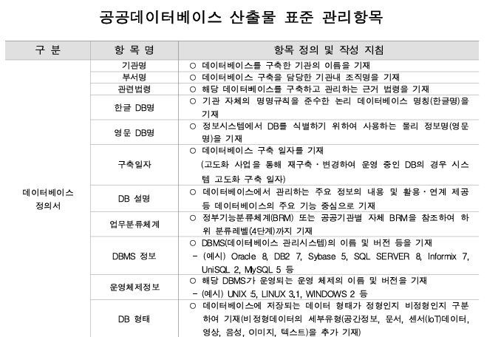
■ 데이터베이스정의서 작성시 포함 내용 (공공기관의 데이터베이스 표준화 지침 [별지 제2호 서식]

